LevelC_电能量市场出清电价
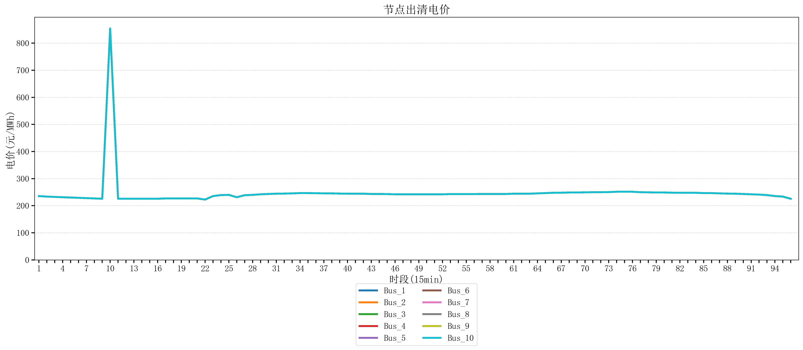
节点编号 | 电价类型 | 时段1 | 时段2 | 时段3 | 时段4 | 时段5 | 时段6 | 时段7 | 时段8 | 时段9 | 时段10 | 时段11 | 时段12 | 时段13 | 时段14 | 时段15 | 时段16 | 时段17 | 时段18 | 时段19 | 时段20 | 时段21 | 时段22 | 时段23
id | price_type | t1 | t2 | t3 | t4 | t5 | t6 | t7 | t8 | t9 | t10 | t11 | t12 | t13 | t14 | t15 | t16 | t17 | t18 | t19 | t20 | t21 | t22 | t23
str | str | float64 | float64 | float64 | float64 | float64 | float64 | float64 | float64 | float64 | float64 | float64 | float64 | float64 | float64 | float64 | float64 | float64 | float64 | float64 | float64 | float64 | float64 | float64
Bus_1 | 电能量电价 | 235.51528 | 233.67344 | 232.414 | 231.30016 | 230.18632 | 229.07248 | 227.95864 | 226.8448 | 225.73096 | 853.98584 | 225.73096 | 225.73096 | 225.73096 | 225.73096 | 225.73096 | 225.73096 | 226.8448 | 226.8448 | 226.8448 | 226.8448 | 226.8448 | 222.62968 | 235.51528
Bus_2 | 电能量电价 | 235.51528 | 233.67344 | 232.414 | 231.30016 | 230.18632 | 229.07248 | 227.95864 | 226.8448 | 225.73096 | 853.98584 | 225.73096 | 225.73096 | 225.73096 | 225.73096 | 225.73096 | 225.73096 | 226.8448 | 226.8448 | 226.8448 | 226.8448 | 226.8448 | 222.62968 | 235.51528
Bus_3 | 电能量电价 | 235.51528 | 233.67344 | 232.414 | 231.30016 | 230.18632 | 229.07248 | 227.95864 | 226.8448 | 225.73096 | 853.98584 | 225.73096 | 225.73096 | 225.73096 | 225.73096 | 225.73096 | 225.73096 | 226.8448 | 226.8448 | 226.8448 | 226.8448 | 226.8448 | 222.62968 | 235.51528
Bus_4 | 电能量电价 | 235.51528 | 233.67344 | 232.414 | 231.30016 | 230.18632 | 229.07248 | 227.95864 | 226.8448 | 225.73096 | 853.98584 | 225.73096 | 225.73096 | 225.73096 | 225.73096 | 225.73096 | 225.73096 | 226.8448 | 226.8448 | 226.8448 | 226.8448 | 226.8448 | 222.62968 | 235.51528
Bus_5 | 电能量电价 | 235.51528 | 233.67344 | 232.414 | 231.30016 | 230.18632 | 229.07248 | 227.95864 | 226.8448 | 225.73096 | 853.98584 | 225.73096 | 225.73096 | 225.73096 | 225.73096 | 225.73096 | 225.73096 | 226.8448 | 226.8448 | 226.8448 | 226.8448 | 226.8448 | 222.62968 | 235.51528
Bus_6 | 电能量电价 | 235.51528 | 233.67344 | 232.414 | 231.30016 | 230.18632 | 229.07248 | 227.95864 | 226.8448 | 225.73096 | 853.98584 | 225.73096 | 225.73096 | 225.73096 | 225.73096 | 225.73096 | 225.73096 | 226.8448 | 226.8448 | 226.8448 | 226.8448 | 226.8448 | 222.62968 | 235.51528
Bus_7 | 电能量电价 | 235.51528 | 233.67344 | 232.414 | 231.30016 | 230.18632 | 229.07248 | 227.95864 | 226.8448 | 225.73096 | 853.98584 | 225.73096 | 225.73096 | 225.73096 | 225.73096 | 225.73096 | 225.73096 | 226.8448 | 226.8448 | 226.8448 | 226.8448 | 226.8448 | 222.62968 | 235.51528
Bus_8 | 电能量电价 | 235.51528 | 233.67344 | 232.414 | 231.30016 | 230.18632 | 229.07248 | 227.95864 | 226.8448 | 225.73096 | 853.98584 | 225.73096 | 225.73096 | 225.73096 | 225.73096 | 225.73096 | 225.73096 | 226.8448 | 226.8448 | 226.8448 | 226.8448 | 226.8448 | 222.62968 | 235.51528
Bus_9 | 电能量电价 | 235.51528 | 233.67344 | 232.414 | 231.30016 | 230.18632 | 229.07248 | 227.95864 | 226.8448 | 225.73096 | 853.98584 | 225.73096 | 225.73096 | 225.73096 | 225.73096 | 225.73096 | 225.73096 | 226.8448 | 226.8448 | 226.8448 | 226.8448 | 226.8448 | 222.62968 | 235.51528
Bus_10 | 电能量电价 | 235.51528 | 233.67344 | 232.414 | 231.30016 | 230.18632 | 229.07248 | 227.95864 | 226.8448 | 225.73096 | 853.98584 | 225.73096 | 225.73096 | 225.73096 | 225.73096 | 225.73096 | 225.73096 | 226.8448 | 226.8448 | 226.8448 | 226.8448 | 226.8448 | 222.62968 | 235.51528
Bus_11 | 电能量电价 | 235.51528 | 233.67344 | 232.414 | 231.30016 | 230.18632 | 229.07248 | 227.95864 | 226.8448 | 225.73096 | 853.98584 | 225.73096 | 225.73096 | 225.73096 | 225.73096 | 225.73096 | 225.73096 | 226.8448 | 226.8448 | 226.8448 | 226.8448 | 226.8448 | 222.62968 | 235.51528
Bus_12 | 电能量电价 | 235.51528 | 233.67344 | 232.414 | 231.30016 | 230.18632 | 229.07248 | 227.95864 | 226.8448 | 225.73096 | 853.98584 | 225.73096 | 225.73096 | 225.73096 | 225.73096 | 225.73096 | 225.73096 | 226.8448 | 226.8448 | 226.8448 | 226.8448 | 226.8448 | 222.62968 | 235.51528
Bus_13 | 电能量电价 | 235.51528 | 233.67344 | 232.414 | 231.30016 | 230.18632 | 229.07248 | 227.95864 | 226.8448 | 225.73096 | 853.98584 | 225.73096 | 225.73096 | 225.73096 | 225.73096 | 225.73096 | 225.73096 | 226.8448 | 226.8448 | 226.8448 | 226.8448 | 226.8448 | 222.62968 | 235.51528
Bus_14 | 电能量电价 | 235.51528 | 233.67344 | 232.414 | 231.30016 | 230.18632 | 229.07248 | 227.95864 | 226.8448 | 225.73096 | 853.98584 | 225.73096 | 225.73096 | 225.73096 | 225.73096 | 225.73096 | 225.73096 | 226.8448 | 226.8448 | 226.8448 | 226.8448 | 226.8448 | 222.62968 | 235.51528
Bus_15 | 电能量电价 | 235.51528 | 233.67344 | 232.414 | 231.30016 | 230.18632 | 229.07248 | 227.95864 | 226.8448 | 225.73096 | 853.98584 | 225.73096 | 225.73096 | 225.73096 | 225.73096 | 225.73096 | 225.73096 | 226.8448 | 226.8448 | 226.8448 | 226.8448 | 226.8448 | 222.62968 | 235.51528
Bus_16 | 电能量电价 | 235.51528 | 233.67344 | 232.414 | 231.30016 | 230.18632 | 229.07248 | 227.95864 | 226.8448 | 225.73096 | 853.98584 | 225.73096 | 225.73096 | 225.73096 | 225.73096 | 225.73096 | 225.73096 | 226.8448 | 226.8448 | 226.8448 | 226.8448 | 226.8448 | 222.62968 | 235.51528
Bus_17 | 电能量电价 | 235.51528 | 233.67344 | 232.414 | 231.30016 | 230.18632 | 229.07248 | 227.95864 | 226.8448 | 225.73096 | 853.98584 | 225.73096 | 225.73096 | 225.73096 | 225.73096 | 225.73096 | 225.73096 | 226.8448 | 226.8448 | 226.8448 | 226.8448 | 226.8448 | 222.62968 | 235.51528
Bus_18 | 电能量电价 | 235.51528 | 233.67344 | 232.414 | 231.30016 | 230.18632 | 229.07248 | 227.95864 | 226.8448 | 225.73096 | 853.98584 | 225.73096 | 225.73096 | 225.73096 | 225.73096 | 225.73096 | 225.73096 | 226.8448 | 226.8448 | 226.8448 | 226.8448 | 226.8448 | 222.62968 | 235.51528
Bus_19 | 电能量电价 | 235.51528 | 233.67344 | 232.414 | 231.30016 | 230.18632 | 229.07248 | 227.95864 | 226.8448 | 225.73096 | 853.98584 | 225.73096 | 225.73096 | 225.73096 | 225.73096 | 225.73096 | 225.73096 | 226.8448 | 226.8448 | 226.8448 | 226.8448 | 226.8448 | 222.62968 | 235.51528
Bus_20 | 电能量电价 | 235.51528 | 233.67344 | 232.414 | 231.30016 | 230.18632 | 229.07248 | 227.95864 | 226.8448 | 225.73096 | 853.98584 | 225.73096 | 225.73096 | 225.73096 | 225.73096 | 225.73096 | 225.73096 | 226.8448 | 226.8448 | 226.8448 | 226.8448 | 226.8448 | 222.62968 | 235.51528
Bus_21 | 电能量电价 | 235.51528 | 233.67344 | 232.414 | 231.30016 | 230.18632 | 229.07248 | 227.95864 | 226.8448 | 225.73096 | 853.98584 | 225.73096 | 225.73096 | 225.73096 | 225.73096 | 225.73096 | 225.73096 | 226.8448 | 226.8448 | 226.8448 | 226.8448 | 226.8448 | 222.62968 | 235.51528
Bus_22 | 电能量电价 | 235.51528 | 233.67344 | 232.414 | 231.30016 | 230.18632 | 229.07248 | 227.95864 | 226.8448 | 225.73096 | 853.98584 | 225.73096 | 225.73096 | 225.73096 | 225.73096 | 225.73096 | 225.73096 | 226.8448 | 226.8448 | 226.8448 | 226.8448 | 226.8448 | 222.62968 | 235.51528
Bus_23 | 电能量电价 | 235.51528 | 233.67344 | 232.414 | 231.30016 | 230.18632 | 229.07248 | 227.95864 | 226.8448 | 225.73096 | 853.98584 | 225.73096 | 225.73096 | 225.73096 | 225.73096 | 225.73096 | 225.73096 | 226.8448 | 226.8448 | 226.8448 | 226.8448 | 226.8448 | 222.62968 | 235.51528
Bus_24 | 电能量电价 | 235.51528 | 233.67344 | 232.414 | 231.30016 | 230.18632 | 229.07248 | 227.95864 | 226.8448 | 225.73096 | 853.98584 | 225.73096 | 225.73096 | 225.73096 | 225.73096 | 225.73096 | 225.73096 | 226.8448 | 226.8448 | 226.8448 | 226.8448 | 226.8448 | 222.62968 | 235.51528
Bus_25 | 电能量电价 | 235.51528 | 233.67344 | 232.414 | 231.30016 | 230.18632 | 229.07248 | 227.95864 | 226.8448 | 225.73096 | 853.98584 | 225.73096 | 225.73096 | 225.73096 | 225.73096 | 225.73096 | 225.73096 | 226.8448 | 226.8448 | 226.8448 | 226.8448 | 226.8448 | 222.62968 | 235.51528
Bus_26 | 电能量电价 | 235.51528 | 233.67344 | 232.414 | 231.30016 | 230.18632 | 229.07248 | 227.95864 | 226.8448 | 225.73096 | 853.98584 | 225.73096 | 225.73096 | 225.73096 | 225.73096 | 225.73096 | 225.73096 | 226.8448 | 226.8448 | 226.8448 | 226.8448 | 226.8448 | 222.62968 | 235.51528
Bus_27 | 电能量电价 | 235.51528 | 233.67344 | 232.414 | 231.30016 | 230.18632 | 229.07248 | 227.95864 | 226.8448 | 225.73096 | 853.98584 | 225.73096 | 225.73096 | 225.73096 | 225.73096 | 225.73096 | 225.73096 | 226.8448 | 226.8448 | 226.8448 | 226.8448 | 226.8448 | 222.62968 | 235.51528
Bus_28 | 电能量电价 | 235.51528 | 233.67344 | 232.414 | 231.30016 | 230.18632 | 229.07248 | 227.95864 | 226.8448 | 225.73096 | 853.98584 | 225.73096 | 225.73096 | 225.73096 | 225.73096 | 225.73096 | 225.73096 | 226.8448 | 226.8448 | 226.8448 | 226.8448 | 226.8448 | 222.62968 | 235.51528
Bus_29 | 电能量电价 | 235.51528 | 233.67344 | 232.414 | 231.30016 | 230.18632 | 229.07248 | 227.95864 | 226.8448 | 225.73096 | 853.98584 | 225.73096 | 225.73096 | 225.73096 | 225.73096 | 225.73096 | 225.73096 | 226.8448 | 226.8448 | 226.8448 | 226.8448 | 226.8448 | 222.62968 | 235.51528
Bus_30 | 电能量电价 | 235.51528 | 233.67344 | 232.414 | 231.30016 | 230.18632 | 229.07248 | 227.95864 | 226.8448 | 225.73096 | 853.98584 | 225.73096 | 225.73096 | 225.73096 | 225.73096 | 225.73096 | 225.73096 | 226.8448 | 226.8448 | 226.8448 | 226.8448 | 226.8448 | 222.62968 | 235.51528
Bus_31 | 电能量电价 | 235.51528 | 233.67344 | 232.414 | 231.30016 | 230.18632 | 229.07248 | 227.95864 | 226.8448 | 225.73096 | 853.98584 | 225.73096 | 225.73096 | 225.73096 | 225.73096 | 225.73096 | 225.73096 | 226.8448 | 226.8448 | 226.8448 | 226.8448 | 226.8448 | 222.62968 | 235.51528
Bus_32 | 电能量电价 | 235.51528 | 233.67344 | 232.414 | 231.30016 | 230.18632 | 229.07248 | 227.95864 | 226.8448 | 225.73096 | 853.98584 | 225.73096 | 225.73096 | 225.73096 | 225.73096 | 225.73096 | 225.73096 | 226.8448 | 226.8448 | 226.8448 | 226.8448 | 226.8448 | 222.62968 | 235.51528
Bus_33 | 电能量电价 | 235.51528 | 233.67344 | 232.414 | 231.30016 | 230.18632 | 229.07248 | 227.95864 | 226.8448 | 225.73096 | 853.98584 | 225.73096 | 225.73096 | 225.73096 | 225.73096 | 225.73096 | 225.73096 | 226.8448 | 226.8448 | 226.8448 | 226.8448 | 226.8448 | 222.62968 | 235.51528
Bus_34 | 电能量电价 | 235.51528 | 233.67344 | 232.414 | 231.30016 | 230.18632 | 229.07248 | 227.95864 | 226.8448 | 225.73096 | 853.98584 | 225.73096 | 225.73096 | 225.73096 | 225.73096 | 225.73096 | 225.73096 | 226.8448 | 226.8448 | 226.8448 | 226.8448 | 226.8448 | 222.62968 | 235.51528
Bus_35 | 电能量电价 | 235.51528 | 233.67344 | 232.414 | 231.30016 | 230.18632 | 229.07248 | 227.95864 | 226.8448 | 225.73096 | 853.98584 | 225.73096 | 225.73096 | 225.73096 | 225.73096 | 225.73096 | 225.73096 | 226.8448 | 226.8448 | 226.8448 | 226.8448 | 226.8448 | 222.62968 | 235.51528
Bus_36 | 电能量电价 | 235.51528 | 233.67344 | 232.414 | 231.30016 | 230.18632 | 229.07248 | 227.95864 | 226.8448 | 225.73096 | 853.98584 | 225.73096 | 225.73096 | 225.73096 | 225.73096 | 225.73096 | 225.73096 | 226.8448 | 226.8448 | 226.8448 | 226.8448 | 226.8448 | 222.62968 | 235.51528
Bus_37 | 电能量电价 | 235.51528 | 233.67344 | 232.414 | 231.30016 | 230.18632 | 229.07248 | 227.95864 | 226.8448 | 225.73096 | 853.98584 | 225.73096 | 225.73096 | 225.73096 | 225.73096 | 225.73096 | 225.73096 | 226.8448 | 226.8448 | 226.8448 | 226.8448 | 226.8448 | 222.62968 | 235.51528
Bus_38 | 电能量电价 | 235.51528 | 233.67344 | 232.414 | 231.30016 | 230.18632 | 229.07248 | 227.95864 | 226.8448 | 225.73096 | 853.98584 | 225.73096 | 225.73096 | 225.73096 | 225.73096 | 225.73096 | 225.73096 | 226.8448 | 226.8448 | 226.8448 | 226.8448 | 226.8448 | 222.62968 | 235.51528
Bus_39 | 电能量电价 | 235.51528 | 233.67344 | 232.414 | 231.30016 | 230.18632 | 229.07248 | 227.95864 | 226.8448 | 225.73096 | 853.98584 | 225.73096 | 225.73096 | 225.73096 | 225.73096 | 225.73096 | 225.73096 | 226.8448 | 226.8448 | 226.8448 | 226.8448 | 226.8448 | 222.62968 | 235.51528
Bus_40 | 电能量电价 | 235.51528 | 233.67344 | 232.414 | 231.30016 | 230.18632 | 229.07248 | 227.95864 | 226.8448 | 225.73096 | 853.98584 | 225.73096 | 225.73096 | 225.73096 | 225.73096 | 225.73096 | 225.73096 | 226.8448 | 226.8448 | 226.8448 | 226.8448 | 226.8448 | 222.62968 | 235.51528
Bus_41 | 电能量电价 | 235.51528 | 233.67344 | 232.414 | 231.30016 | 230.18632 | 229.07248 | 227.95864 | 226.8448 | 225.73096 | 853.98584 | 225.73096 | 225.73096 | 225.73096 | 225.73096 | 225.73096 | 225.73096 | 226.8448 | 226.8448 | 226.8448 | 226.8448 | 226.8448 | 222.62968 | 235.51528
Bus_42 | 电能量电价 | 235.51528 | 233.67344 | 232.414 | 231.30016 | 230.18632 | 229.07248 | 227.95864 | 226.8448 | 225.73096 | 853.98584 | 225.73096 | 225.73096 | 225.73096 | 225.73096 | 225.73096 | 225.73096 | 226.8448 | 226.8448 | 226.8448 | 226.8448 | 226.8448 | 222.62968 | 235.51528
Bus_43 | 电能量电价 | 235.51528 | 233.67344 | 232.414 | 231.30016 | 230.18632 | 229.07248 | 227.95864 | 226.8448 | 225.73096 | 853.98584 | 225.73096 | 225.73096 | 225.73096 | 225.73096 | 225.73096 | 225.73096 | 226.8448 | 226.8448 | 226.8448 | 226.8448 | 226.8448 | 222.62968 | 235.51528
Bus_44 | 电能量电价 | 235.51528 | 233.67344 | 232.414 | 231.30016 | 230.18632 | 229.07248 | 227.95864 | 226.8448 | 225.73096 | 853.98584 | 225.73096 | 225.73096 | 225.73096 | 225.73096 | 225.73096 | 225.73096 | 226.8448 | 226.8448 | 226.8448 | 226.8448 | 226.8448 | 222.62968 | 235.51528
Bus_1 | 阻塞电价 | 0 | 0 | 0 | 0 | 0 | 0 | 0 | 0 | 0 | 0 | 0 | 0 | 0 | 0 | 0 | 0 | 0 | 0 | 0 | 0 | 0 | 0 | 0
Bus_2 | 阻塞电价 | 0 | 0 | 0 | 0 | 0 | 0 | 0 | 0 | 0 | 0 | 0 | 0 | 0 | 0 | 0 | 0 | 0 | 0 | 0 | 0 | 0 | 0 | 0
...

LevelC_电力电量平衡表单
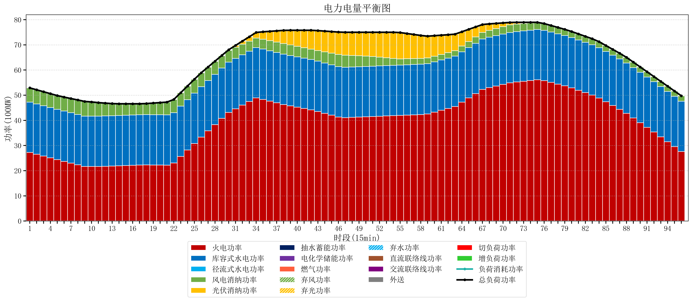
元件名称 | 时段1 | 时段2 | 时段3 | 时段4 | 时段5 | 时段6 | 时段7 | 时段8 | 时段9 | 时段10 | 时段11 | 时段12 | 时段13 | 时段14 | 时段15 | 时段16 | 时段17
name | t1 | t2 | t3 | t4 | t5 | t6 | t7 | t8 | t9 | t10 | t11 | t12 | t13 | t14 | t15 | t16 | t17
str | float64 | float64 | float64 | float64 | float64 | float64 | float64 | float64 | float64 | float64 | float64 | float64 | float64 | float64 | float64 | float64 | float64
火电功率 | 27.248955148 | 26.53035124 | 25.811747332 | 25.093143424 | 24.374539517 | 23.697943323 | 23.027648287 | 22.357353251 | 21.687058215 | 21.665916898 | 21.668183211 | 21.757874339 | 21.847565468 | 21.943083049 | 22.042346207 | 22.141609364 | 22.240872522
库容式水电功率 | 20 | 20 | 20 | 20 | 20 | 20 | 20 | 20 | 20 | 20 | 20 | 20 | 20 | 20 | 20 | 20 | 20
径流式水电功率 | 0 | 0 | 0 | 0 | 0 | 0 | 0 | 0 | 0 | 0 | 0 | 0 | 0 | 0 | 0 | 0 | 0
风电消纳功率 | 5.65 | 5.604 | 5.558 | 5.512 | 5.466 | 5.5442105263 | 5.6410526316 | 5.7378947368 | 5.8347368421 | 5.6524210526 | 5.3715789474 | 5.0907368421 | 4.8098947368 | 4.6395789474 | 4.5403157895 | 4.4410526316 | 4.3417894737
光伏消纳功率 | 0 | 0 | 0 | 0 | 0 | 0 | 0 | 0 | 0 | 0 | 0 | 0 | 0 | 0 | 0 | 0 | 0
抽水蓄能功率 | 0 | 0 | 0 | 0 | 0 | 0 | 0 | 0 | 0 | 0 | 0 | 0 | 0 | 0 | 0 | 0 | 0
电化学储能功率 | 0 | 0 | 0 | 0 | 0 | 0 | 0 | 0 | 0 | 0 | 0 | 0 | 0 | 0 | 0 | 0 | 0
燃气功率 | 0 | 0 | 0 | 0 | 0 | 0 | 0 | 0 | 0 | 0 | 0 | 0 | 0 | 0 | 0 | 0 | 0
直流联络线功率 | 0 | 0 | 0 | 0 | 0 | 0 | 0 | 0 | 0 | 0 | 0 | 0 | 0 | 0 | 0 | 0 | 0
交流联络线功率 | 0 | 0 | 0 | 0 | 0 | 0 | 0 | 0 | 0 | 0 | 0 | 0 | 0 | 0 | 0 | 0 | 0
负荷消耗功率 | 52.898955148 | 52.13435124 | 51.369747332 | 50.605143424 | 49.840539517 | 49.242153849 | 48.668700919 | 48.095247988 | 47.521795057 | 47.31833795 | 47.039762158 | 46.848611181 | 46.657460204 | 46.582661996 | 46.582661996 | 46.582661996 | 46.582661996
外送 | 0 | 0 | 0 | 0 | 0 | 0 | 0 | 0 | 0 | 0 | 0 | 0 | 0 | 0 | 0 | 0 | 0
总负荷功率 | 52.898955148 | 52.13435124 | 51.369747332 | 50.605143424 | 49.840539517 | 49.242153849 | 48.668700919 | 48.095247988 | 47.521795057 | 47.31833795 | 47.039762158 | 46.848611181 | 46.657460204 | 46.582661996 | 46.582661996 | 46.582661996 | 46.582661996
弃风功率 | 0 | 0 | 0 | 0 | 0 | 0 | 0 | 0 | 0 | 0 | 0 | 0 | 0 | 0 | 0 | 0 | 0
弃光功率 | 0 | 0 | 0 | 0 | 0 | 0 | 0 | 0 | 0 | 0 | 0 | 0 | 0 | 0 | 0 | 0 | 0
弃水功率 | 0 | 0 | 0 | 0 | 0 | 0 | 0 | 0 | 0 | 0 | 0 | 0 | 0 | 0 | 0 | 0 | 0
切负荷功率 | 0 | 0 | 0 | 0 | 0 | 0 | 0 | 0 | 0 | 0 | 0 | 0 | 0 | 0 | 0 | 0 | 0
增负荷功率 | 0 | 0 | 0 | 0 | 0 | 0 | 0 | 0 | 0 | 0.087424814854 | 0 | 0 | 0 | 0 | 0 | 0 | 0

